개발일정표
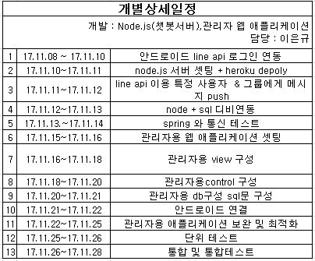
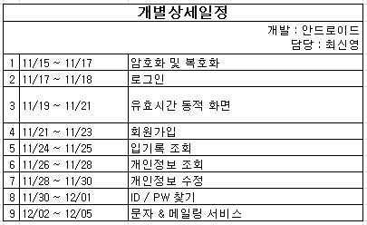
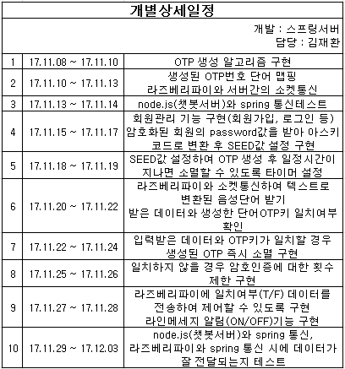
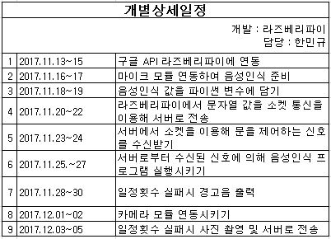
팀명 | 미정 | 개발일정표
팀장 | 한민규
안드로이드 | 최신영
스프링서버 | 김재환
라인(node.js) | 이은규
라즈베리파이(door-lock) | 한민규

개발구분 | 세부항목 | 1주(17.11.06~17.11.12) |  |  |  |  |  |  | 2주(17.11.13~17.11.19) |  |  |  |  |  |  | 3주(17.11.20~17.11.26) |  |  |  |  |  |  | 4주(17.11.27~17.12.03) |  |  |  |  |  |  | 5주(17.12.04~17.12.10)
 |  | 6 | 7 | 8 | 9 | 10 | 11 | 12 | 13 | 14 | 15 | 16 | 17 | 18 | 19 | 20 | 21 | 22 | 23 | 24 | 25 | 26 | 27 | 28 | 29 | 30 | 1 | 2 | 3 | 4 | 5 | 6 | 7 | 8 | 9 | 10
①분석설계 | 요구사항정의
 | 화면정의
 | USECASE정의
 | 업무흐름도정의
 | 클래스다이어그램
 | Sequence+Deployment
 | DB설계(DB모델링)
 | 용어집
 | 업무분장 및 개인별 상세일정
②디자인 | 관리자용 화면디자인
 | 사용자용 화면디자인
③개발 | 데이타베이스 프로시저 개발
1
2
3
4
5
6
7
8
9
 | 안드로이드(담당자: 최신영)
1
2
3
4
5
6
7
8
9
10
 | 스프링서버(담당자: 김재환)
1
2
3
4
5
6
7
8
9
10
11
12
13
 | 라인(node.js)(담당자: 이은규)
1
2
3
4
5
6
7
8
9
 | 라즈베리파이(door-lock) (담당자: 한민규)
④진척도 | 1차진척률확인
 | 2차진척률확인
 | 3차진척률확인
⑤테스트 | 단위테스트
 | 통합테스트

